상품제안서
인물상패 tks 100B | 상품코드: S18671

 |  |  |  |  |  |  | 02-713-8555 | www.synergygift.co.kr
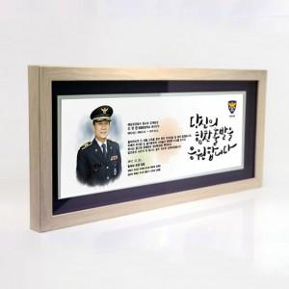

【상세/제작정보】

【인쇄/포장옵션】 | 기타 / 청색 우단 케이스

【공급단가】 | 수량 | 1~ | 5~ | 10~ | 30~ | 50~
*VAT별도 | 단가 | 294,000원 | 283,500원 | 273,000원 | 262,500원 | 252,000원

【상품 URL】 | https://www.synergygift.co.kr:443/src/goods_detail.php?gdno=19260

